Sheet
图片 | 姓名 | 职位 | 邮箱 | twitter | facebook | 简介 | 发文数量
 | KBS |  |  |  |  |  | 1889
 | 이화진 | 기자 | hosky@kbs.co.kr |  |  |  | 36
 | 김지숙 | 기자 | vox@kbs.co.kr |  | https://www.facebook.com/profile.php?id=100036485737852 |  | 74
 | 김소영 | 기자 | sos@kbs.co.kr |  |  |  | 31
 | 김민지 | 기자 | ming@kbs.co.kr |  |  |  | 22
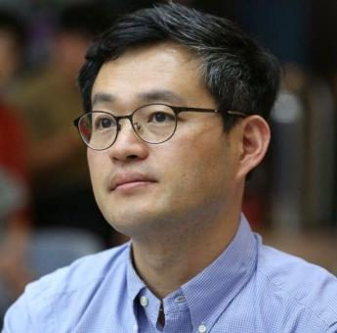 | 정창화 | 기자 | hwa@kbs.co.kr |  | https://www.facebook.com/profile.php?id=100078271742642 |  | 28
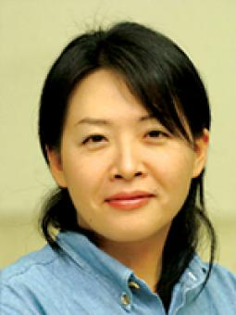 | 송명희 | 기자 | thimble@kbs.co.kr |  |  |  | 23
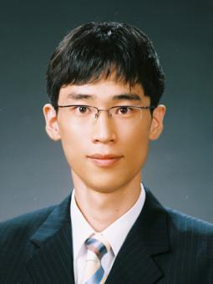 | 유동엽 | 기자 | imhere@kbs.co.kr |  |  |  | 48
 | 서지영 | 기자 | sjy@kbs.co.kr |  |  |  | 1
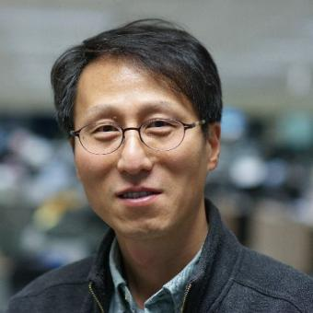 | 금철영 | 기자 | cykum@kbs.co.kr |  | https://www.facebook.com/profile.php?id=100003110116213 |  | 34
 | 박상희 | 기자 | justicepark@kbs.co.kr |  |  |  | 3
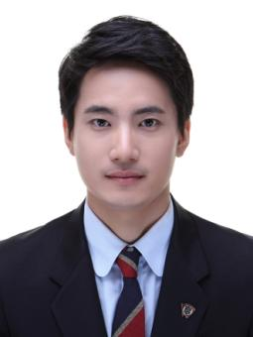 | 김민혁 | 기자 | hyuk@kbs.co.kr |  |  |  | 85
 | 우한솔 | 기자 | pine@kbs.co.kr |  |  |  | 84
 | 임재성 | 기자 | newsism@kbs.co.kr |  |  |  | 20
 | 박예원 | 기자 | air@kbs.co.kr |  |  |  | 54
 | 한보경 | 기자 | bkhan@kbs.co.kr |  | https://www.facebook.com/bokyoung.han.9 |  | 73
 | 이랑 | 기자 | herb@kbs.co.kr |  |  |  | 34
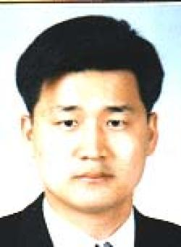 | 유광석 | 기자 | ksyoo@kbs.co.kr |  | https://www.facebook.com/chinao2 |  | 5
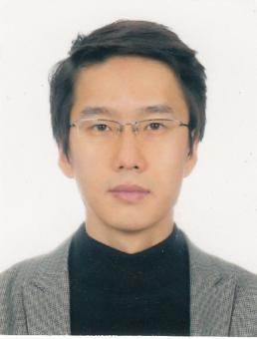 | 강재훈 | 기자 | bahn@kbs.co.kr |  |  |  | 137
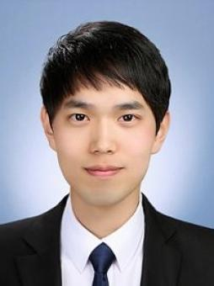 | 오대성 | 기자 | ohwhy@kbs.co.kr |  |  |  | 60
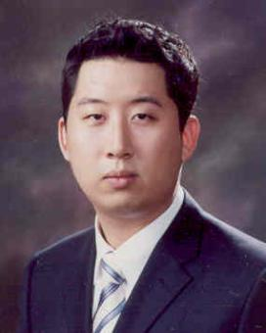 | 박선우 | 기자 | bergkamp@kbs.co.kr |  |  |  | 136
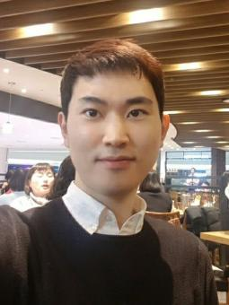 | 김범주 | 기자 | category@kbs.co.kr |  |  |  | 36
 | 오승목 | 기자 | osm@kbs.co.kr |  | https://www.facebook.com/profile.php?id=100023444074237 |  | 19
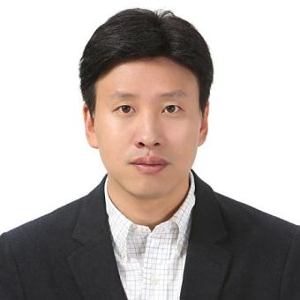 | 장덕수 | 기자 | joannes@kbs.co.kr |  |  |  | 27
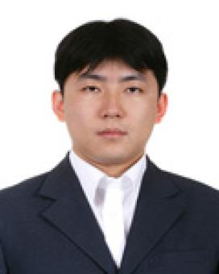 | 김용덕 | 기자 | kospirit@kbs.co.kr |  |  |  | 52
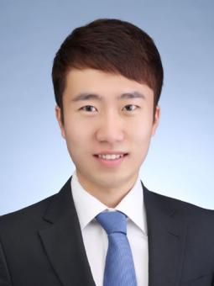 | 정새배 | 기자 | newboat@kbs.co.kr |  |  |  | 38
 | 김빛이라 | 기자 | glory@kbs.co.kr |  | https://www.facebook.com/beechyra.kim |  | 22
 | 황정호 | 기자 | yellowcard@kbs.co.kr |  |  |  | 54
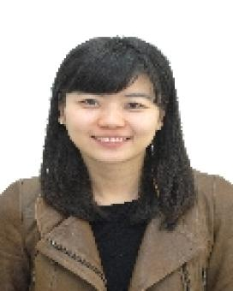 | 조지현 | 기자 | cho2008@kbs.co.kr |  |  |  | 11
 | 이유민 | 기자 | reason@kbs.co.kr |  |  |  | 68
 | 김민경 | 기자 | mkdream@kbs.co.kr |  |  |  | 22
 | 옥유정 | 기자 | okay@kbs.co.kr |  |  |  | 42
 | 양민효 | 기자 | gonggam@kbs.co.kr |  |  |  | 2
 | 김지선 | 기자 | 3rdline@kbs.co.kr |  |  |  | 23
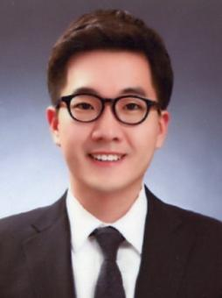 | 이준희 | 기자 | fcjune@kbs.co.kr |  |  |  | 149
 | 김도환 | 기자 | baseball36@kbs.co.kr |  |  |  | 76
 | 김성수 | 기자 | ssoo@kbs.co.kr |  |  |  | 41
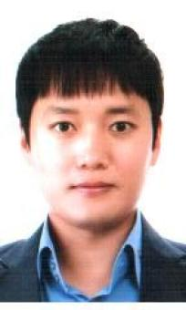 | 박지성 | 기자 | jsp@kbs.co.kr |  |  |  | 7
 | 최유경 | 기자 | 60@kbs.co.kr |  |  |  | 87
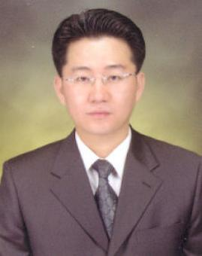 | 최선중 | 기자 | best-ing@kbs.co.kr |  | https://www.facebook.com/sunjoong.David |  | 3 | https://blog.naver.com/infotainer
 | 박원기 | 기자 | remember@kbs.co.kr |  |  |  | 70
 | 신지혜 | 기자 | new@kbs.co.kr |  |  |  | 21
 | 계현우 | 기자 | kye@kbs.co.kr |  | https://www.facebook.com/hyunwoo.kye |  | 99
 | 안다영 | 기자 | browneyes@kbs.co.kr |  |  |  | 94
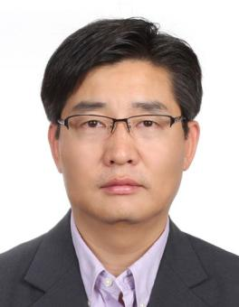 | 김봉진 | 기자 | kbj96@kbs.co.kr |  |  |  | 21
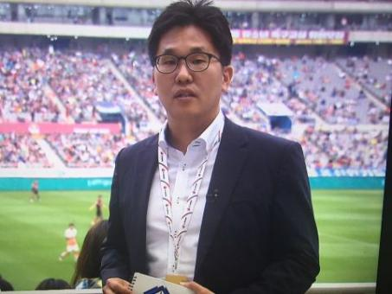 | 김기범 | 기자 | kikiholic@kbs.co.kr |  |  |  | 156
 | 이정훈 | 기자 | skyclear@kbs.co.kr |  |  |  | 33
 | 박찬 | 기자 | coldpark@kbs.co.kr |  |  |  | 77
 | 양민철 | 기자 | manofsteel@kbs.co.kr |  |  |  | 68
 | 이재희 | 기자 | leej@kbs.co.kr |  |  |  | 55
 | 문예슬 | 기자 | moonster@kbs.co.kr |  |  |  | 74
 | 김수연 | 기자 | kbsksy@kbs.co.kr |  |  |  | 56
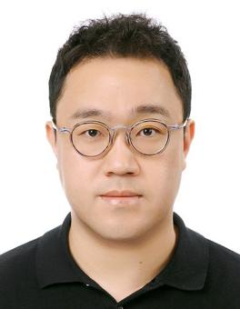 | 오현태 | 기자 | highfive@kbs.co.kr |  |  |  | 42
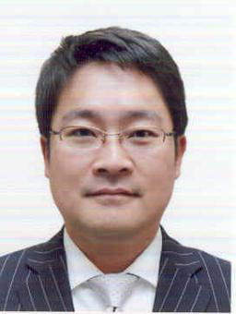 | 이영현 | 기자 | leeyoung@kbs.co.kr |  |  |  | 45
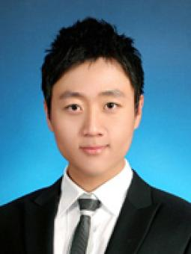 | 김진호 | 기자 | hit@kbs.co.kr |  |  |  | 40
 | 이형관 | 기자 | parole@kbs.co.kr |  |  |  | 9
 | 류란 | 기자 | nany@kbs.co.kr |  |  |  | 7
 | 박진수 | 기자 | realwater@kbs.co.kr |  |  |  | 56
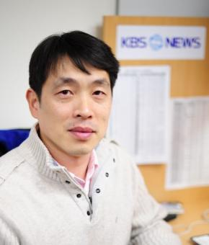 | 박석호 | 기자 | parkseokho@kbs.co.kr |  | https://www.facebook.com/seokho.park.7 |  | 26
 | 차주하 | 기자 | chask@kbs.co.kr |  |  |  | 6
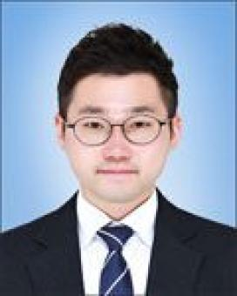 | 박영민 | 기자 | youngmin@kbs.co.kr |  |  |  | 39
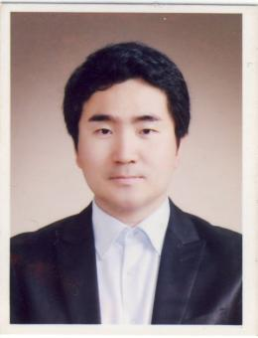 | 염기석 | 기자 | yks31@kbs.co.kr |  |  |  | 11
 | 하무림 | 기자 | hagosu@kbs.co.kr |  | https://www.facebook.com/wowanfla0217 |  | 138
 | 신수빈 | 기자 | newsubin@kbs.co.kr |  |  |  | 141
 | 강푸른 | 기자 | strongblue@kbs.co.kr |  |  |  | 85
 | 김경진 | 기자 | kjkim@kbs.co.kr |  |  |  | 47
 | 김기흥 | 기자 | heung@kbs.co.kr |  | https://www.facebook.com/profile.php?id=100006168854358 |  | 5
 | 김민철 | 기자 | mckim@kbs.co.kr |  |  |  | 51
 | 허효진 | 기자 | her@kbs.co.kr |  |  |  | 50
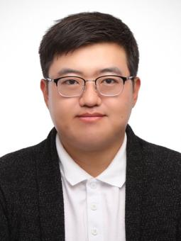 | 서병립 | 기자 | realist@kbs.co.kr |  | https://www.facebook.com/sesfack |  | 104
 | 김재현 | 기자 | honor@kbs.co.kr |  |  |  | 29
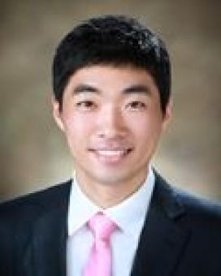 | 이준석 | 기자 | alleylee@kbs.co.kr |  |  |  | 11
 | 김도영 | 기자 | peace1000@kbs.co.kr |  |  |  | 98
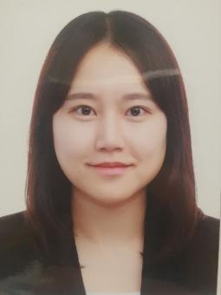 | 노지영 |  |  |  |  |  | 2
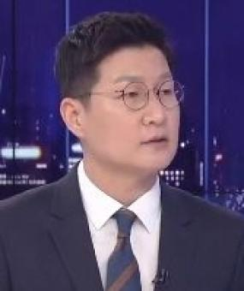 | 박희봉 | 기자 | thankyou@kbs.co.kr |  |  |  | 40
 | 손준수 | 기자 | handsome@kbs.co.kr |  |  |  | 29
 | 민정희 | 기자 | jj@kbs.co.kr |  |  |  | 82
 | 백인성 | 기자 | isbaek@kbs.co.kr |  |  |  | 39
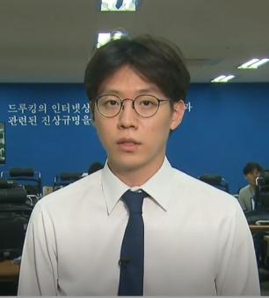 | 이승재 | 기자 | sjl@kbs.co.kr |  |  |  | 93
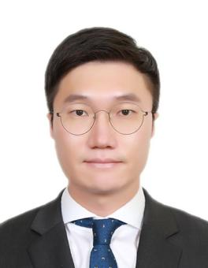 | 성용희 | 기자 | heestory@kbs.co.kr |  |  |  | 24
 | 천효정 | 기자 | cheon@kbs.co.kr |  |  |  | 63
 | 김지숙 | 기자 | jskim84@kbs.co.kr |  |  |  | 39
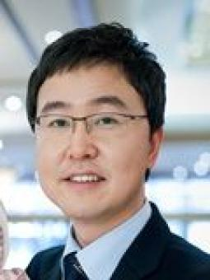 | 이진석 | 기자 | ljs2k@kbs.co.kr |  |  |  | 3
 | 김채린 | 기자 | dig@kbs.co.kr |  |  |  | 40
 | 양예빈 | 기자 | yeah@kbs.co.kr |  |  |  | 16
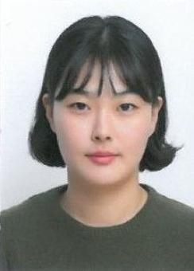 | 이청초 | 기자 |  |  |  |  | 13
 | 최위지 | 기자 |  |  | https://www.facebook.com/wiji.choi |  | 14
 | 윤나경 | 기자 | bellenk@kbs.co.kr |  |  |  | 26
 | 허지영 | 기자 | tangerine@kbs.co.kr |  |  |  | 10
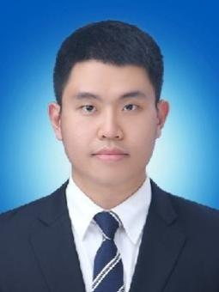 | 방준원 | 기자 | pcbang@kbs.co.kr |  |  |  | 58
 | 김수영 | 기자 | swimming@kbs.co.kr |  |  |  | 2
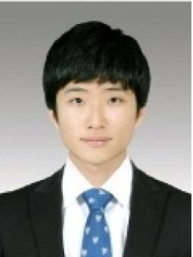 | 이현준 | 기자 | hjni14@kbs.co.kr |  |  |  | 5
 | 김기현 | 기자 | kimkh@kbs.co.kr |  | https://www.facebook.com/eutface |  | 76
 | 김수연 | 기자 | sykbs@kbs.co.kr |  |  |  | 53
 | 오세균 | 기자 | sko@kbs.co.kr |  |  |  | 13
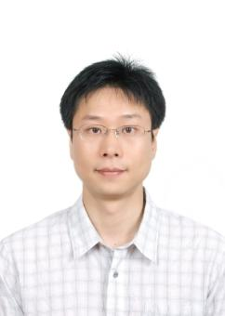 | 김시원 | 기자 | siwon@kbs.co.kr |  |  |  | 1
 | 민소영 | 기자 | missionalist@kbs.co.kr |  |  |  | 9
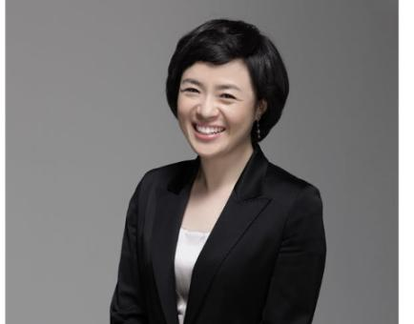 | 조빛나 | 기자 | hymn@kbs.co.kr |  |  |  | 52
 | 이효용 | 기자 | utility@kbs.co.kr |  |  |  | 20
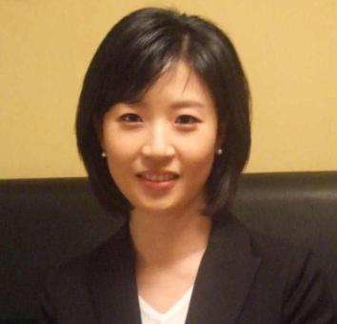 | 김양순 | 기자 | ysooni@kbs.co.kr |  |  |  | 85
 | 김정대 | 기자 | kongmyeong@kbs.co.kr |  |  |  | 26
 | 신익환 | 기자 | sih@kbs.co.kr |  |  |  | 13
 | 신지수 | 기자 | js@kbs.co.kr |  |  |  | 64
 | 조혜진 | 기자 | jin2@kbs.co.kr |  |  |  | 14
 | 김민정 | 기자 |  |  |  |  | 1
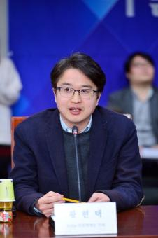 | 황현택 | 기자 | news1@kbs.co.kr |  |  |  | 55
 | 이지윤 | 기자 | easynews@kbs.co.kr |  |  |  | 71
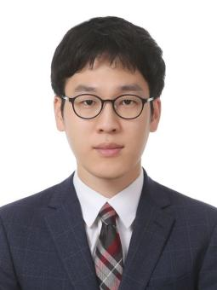 | 박민철 | 기자 | mcpark@kbs.co.kr |  |  |  | 65
 | 석혜원 | 기자 | hey1@kbs.co.kr |  |  |  | 81
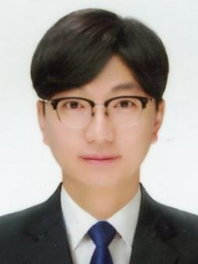 | 김영록 | 기자 | kiyuro@kbs.co.kr |  |  |  | 15
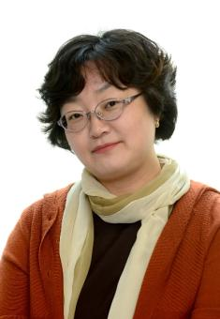 | 선재희 | 기자 | ana@kbs.co.kr |  |  |  | 15
 | 우수경 | 기자 | swoo@kbs.co.kr |  |  |  | 46
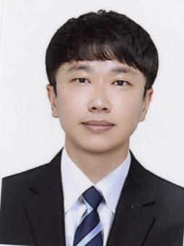 | 박기원 | 기자 | pray@kbs.co.kr |  |  |  | 13
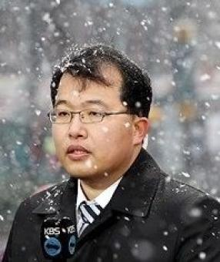 | 박대기 | 기자 | waiting@kbs.co.kr |  | https://www.facebook.com/profile.php?id=100070623701856 |  | 52
 | 곽선정 | 기자 | coolsun@kbs.co.kr |  |  |  | 2
 | 박민경 | 기자 | pmg@kbs.co.kr |  |  |  | 38
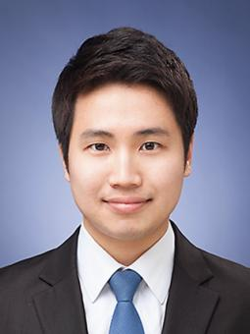 | 문영규 | 기자 | youngq@kbs.co.kr |  |  |  | 145
 | 김아르내 | 기자 |  |  |  |  | 9
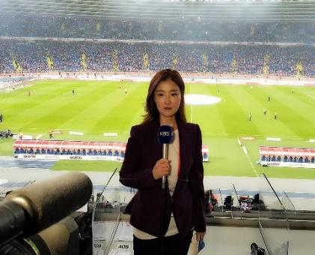 | 박주미 | 기자 | jjum@kbs.co.kr |  |  |  | 126
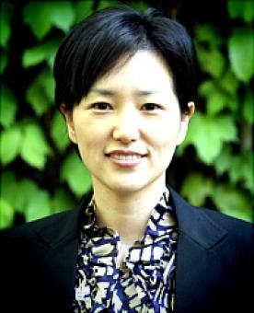 | 이효연 | 기자 | belle@kbs.co.kr |  |  |  | 57
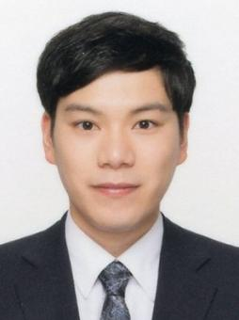 | 전현우 | 기자 | kbsni@kbs.co.kr |  |  |  | 51
 | 이정은 | 기자 | 2790@kbs.co.kr |  |  |  | 44
 | 조진영 | 기자 | 1234@kbs.co.kr |  |  |  | 15
 | 임주영 | 기자 | magnolia@kbs.co.kr |  |  |  | 46
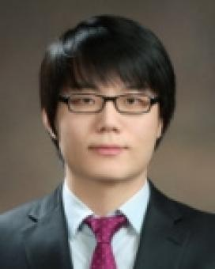 | 최준혁 | 기자 | chunn@kbs.co.kr |  |  |  | 2
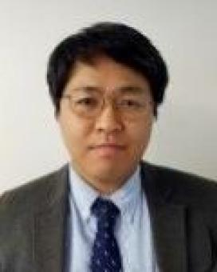 | 정재훈 | 기자 | jjh119@kbs.co.kr |  |  |  | 15
 | 공민경 | 기자 | ball@kbs.co.kr |  |  |  | 45
 | 손서영 | 기자 | bellesy@kbs.co.kr |  |  |  | 104
 | 신방실 | 기자 | weezer@kbs.co.kr |  | https://www.facebook.com/bangsil.shin |  | 27
 | 이수민 | 기자 | waterming@kbs.co.kr |  |  |  | 40
 | 박연선 | 기자 | zion@kbs.co.kr |  |  |  | 17
 | 정혜미 | 기자 | with@kbs.co.kr |  |  |  | 2
 | 신선민 | 기자 | freshmin@kbs.co.kr |  |  |  | 38
 | 장혁진 | 기자 | analogue@kbs.co.kr |  |  |  | 27
 | 정유진 | 기자 | truly@kbs.co.kr |  |  |  | 34
 | 손은혜 | 기자 | grace35@kbs.co.kr |  |  |  | 12
 | 우정화 | 기자 | jhw01@kbs.co.kr |  | https://www.facebook.com/profile.php?id=100022964328360 |  | 26
 | 유원중 | 기자 | iou@kbs.co.kr |  | https://www.facebook.com/idumber |  | 63
 | 김석 | 기자 | stone21@kbs.co.kr |  |  |  | 34
 | 지형철 | 기자 | ican@kbs.co.kr |  |  |  | 49
 | 김성한 | 기자 | albatross@kbs.co.kr |  |  |  | 3
 | 이지은 | 기자 | easy@kbs.co.kr |  |  |  | 9
 | 박성은 | 기자 |  |  |  |  | 7
 | 김귀수 | 기자 | seowoo10@kbs.co.kr |  |  |  | 98
 | 김원장 | 기자 | kim9@kbs.co.kr |  | https://www.facebook.com/profile.php?id=100011369382857 |  | 85
 | 송명훈 | 기자 | smh@kbs.co.kr |  | https://www.facebook.com/profile.php?id=100004347339377 |  | 40
 | 김애린 | 기자 | thirsty@kbs.co.kr |  |  |  | 41
 | 박재우 | 기자 | pjwoo@kbs.co.kr |  |  |  | 4
 | 범기영 | 기자 | bum710@kbs.co.kr |  |  |  | 19
 | 김혜주 | 기자 | khj@kbs.co.kr |  |  |  | 66
 | 이지은 | 기자 | written@kbs.co.kr |  |  |  | 42
 | 백미선 | 기자 | bee@kbs.co.kr |  |  |  | 2
 | 구경하 | 기자 | isegoria@kbs.co.kr |  |  |  | 10
 | 이중근 | 기자 | news24@kbs.co.kr |  | https://www.facebook.com/profile.php?id=100073188799559 |  | 14
 | 김유대 | 기자 | ydkim@kbs.co.kr |  |  |  | 47
 | 송근섭 | 기자 | sks85@kbs.co.kr |  | https://www.facebook.com/gs.song |  | 2
 | 최건일 | 기자 | gaegoo@kbs.co.kr |  |  |  | 3
 | 김준호 | 기자 | jhk88@kbs.co.kr |  |  |  | 23
 | 오종우 | 기자 | helpbell@kbs.co.kr |  |  |  | 5
 | 황재락 | 기자 | outfocus@kbs.co.kr |  |  |  | 3
 | 황정환 | 기자 | baram@kbs.co.kr |  |  |  | 5
 | 백상현 | 기자 | bsh@kbs.co.kr |  |  |  | 24
 | 윤경재 | 기자 | economy@kbs.co.kr |  |  |  | 14
 | 조휴연 | 기자 | dakgalbi@kbs.co.kr |  |  |  | 12
 | 이정은 | 기자 | mulan8@kbs.co.kr |  |  |  | 2
 | 오정현 | 기자 | ohhh@kbs.co.kr |  |  |  | 29
 | 송국회 | 기자 | skh0927@kbs.co.kr |  |  |  | 18
 | 양창희 | 기자 | share@kbs.co.kr |  |  |  | 22
 | 한솔 | 기자 | sole@kbs.co.kr |  |  |  | 16
 | 이예진 | 기자 | yejin.lee@kbs.co.kr |  |  |  | 6
 | 석민수 | 기자 | ms@kbs.co.kr |  |  |  | 41
 | 김효경 | 기자 | tellme@kbs.co.kr |  |  |  | 12
 | 최송현 | 기자 | ssong@kbs.co.kr |  |  |  | 3
 | 송락규 | 기자 | rockyou@kbs.co.kr |  |  |  | 81
 | 김계애 | 기자 | stone917@kbs.co.kr |  | https://www.facebook.com/profile.php?id=100011289432804 |  | 10
 | 우한울 | 기자 | whw@kbs.co.kr |  |  |  | 6
 | 김호 | 기자 | kh@kbs.co.kr |  |  |  | 13
 | 서영민 | 기자 | seo0177@gmail.com |  |  |  | 19
 | 임종빈 | 기자 | chef@kbs.co.kr |  |  |  | 9
 | 정아연 | 기자 | niche@kbs.co.kr |  |  |  | 7
 | 홍사훈 | 기자 | aristo@kbs.co.kr |  | https://www.facebook.com/sahoon.hong.1 |  | 4
 | 최형원 | 기자 | roediec@kbs.co.kr |  |  |  | 3
 | 정민규 | 기자 | hi@kbs.co.kr |  |  |  | 27
 | 조성원 | 기자 | sungwonc@kbs.co.kr |  |  |  | 27
 | 이충헌 | 기자 | chleemd@kbs.co.kr |  |  |  | 58
 | 유진환 | 기자 | miru@kbs.co.kr |  |  |  | 9
 | 김민아 | 기자 | kma@kbs.co.kr |  |  |  | 18
 | 하선아 | 기자 | saha@kbs.co.kr |  |  |  | 3
 | 최혜진 | 기자 | join@kbs.co.kr |  |  |  | 6
 | 정연욱 | 기자 | donkey@kbs.co.kr |  |  |  | 48
 | 임연희 | 기자 | yhlim@kbs.co.kr |  |  |  | 4
 | 홍진아 | 기자 | gina@kbs.co.kr |  | https://www.facebook.com/profile.php?id=100008536846520 |  | 62
 | 황진우 | 기자 | simon@kbs.co.kr |  |  |  | 18
 | 강예슬 | 기자 | yes365@kbs.co.kr |  |  |  | 10
 | 고아름 | 기자 | areum@kbs.co.kr |  |  |  | 36
 | 김세희 | 기자 | 3hee@kbs.co.kr |  |  |  | 6
 | 이수진 | 기자 | elpis1004@kbs.co.kr |  |  |  | 4
 | 이상준 | 기자 | lsjun@kbs.co.kr |  |  |  | 4
 | 서영준 | 기자 | twintwin@kbs.co.kr |  |  |  | 8
 | 이재석 | 기자 | jaeseok@kbs.co.kr |  |  |  | 26
 | 변진석 | 기자 | lamer@kbs.co.kr |  |  |  | 39
 | 허솔지 | 기자 | solji26@kbs.co.kr |  |  |  | 51
 | 정상빈 | 기자 | normalbean@kbs.co.kr |  |  |  | 10
 | 이재민 | 기자 | truepen@kbs.co.kr |  |  |  | 1
 | 안상혁 |  | cross@kbs.co.kr |  |  |  | 8
 | 신민혜 |  | medical@kbs.co.kr |  |  |  | 62
 | 곽근아 | 기자 | charter77@kbs.co.kr |  |  |  | 6
 | 윤현서 |  |  |  |  |  | 1
 | 황동진 | 기자 | ace@kbs.co.kr |  |  |  | 4
 | 김민성 | 기자 | kims@kbs.co.kr |  |  |  | 25
 | 송형국 | 기자 | spianato@kbs.co.kr |  | https://www.facebook.com/profile.php?id=100008615190710 |  | 4
 | 김영은 | 기자 | paz@kbs.co.kr |  |  |  | 2
 | 공웅조 | 기자 | salt@kbs.co.kr |  | https://www.facebook.com/profile.php?id=100000917839556 |  | 5
 | 강인희 | 기자 | inhee@kbs.co.kr |  |  |  | 1
 | 김민경 | 기자 | minkyung@kbs.co.kr |  |  |  | 14
 | 정면구 | 기자 | nine@kbs.co.kr |  | https://www.facebook.com/junhmyeonky |  | 5
 | 윤봄이 | 기자 | springyoon@kbs.co.kr |  |  |  | 8
 | 박천수 | 기자 | parkcs@kbs.co.kr |  |  |  | 3
 | 이호준 | 기자 | hojoon.lee@kbs.co.kr |  |  |  | 25
 | 이진연 | 기자 | jinlee@kbs.co.kr |  |  |  | 4
 | 황현규 | 기자 | true@kbs.co.kr |  |  |  | 7
 | 이승철 | 기자 | bullseye@kbs.co.kr |  |  |  | 41
 | 장성길 | 기자 | skjang@kbs.co.kr |  |  |  | 3
 | 손원혁 | 기자 | wh_son@kbs.co.kr |  |  |  | 7
 | 임홍열 | 기자 | himan@kbs.co.kr |  |  |  | 5
 | 최진석 | 기자 | cjs@kbs.co.kr |  |  |  | 17
 | 박상현 | 기자 | sanghyun@kbs.co.kr |  |  |  | 6
 | 김용준 | 기자 | okok@kbs.co.kr |  |  |  | 5
 | 나신하 | 기자 | daniel@kbs.co.kr |  |  |  | 1
 | 박현 | 기자 | why@kbs.co.kr |  |  |  | 3
 | 정재우 | 기자 | jjw@kbs.co.kr |  |  |  | 37
 | 강아랑 | 기상캐스터 | arang@kbs.co.kr |  | https://www.facebook.com/395km |  | 279
 | 임세흠 | 기자 | hm21@kbs.co.kr |  | https://www.facebook.com/profile.php?id=100002081973269 |  | 1
 | 이소정 | 기자 | sojeong2@kbs.co.kr |  |  |  | 1
 | 정다원 | 기자 | mom@kbs.co.kr |  |  |  | 33
 | 노준철 | 기자 | argos@kbs.co.kr |  |  |  | 5
 | 하누리 | 기자 | ha@kbs.co.kr |  |  |  | 3
 | 권재민 | 기자 | jaemins@kbs.co.kr |  |  |  | 1
 | 최은진 | 기자 | ejch@kbs.co.kr |  |  |  | 20
 | 윤희정 | 기자 | yooni@kbs.co.kr |  |  |  | 6
 | 노은지 | 기상캐스터 | ejroh@kbs.co.kr |  |  |  | 50
 | 홍성희 | 기자 | bombom@kbs.co.kr |  |  |  | 28
 | 김영준 | 기자 | yjkim1@kbs.co.kr |  |  |  | 3
 | 유승용 | 기자 | hara1848@kbs.co.kr |  |  |  | 6
 | 박진영 | 기자 | jyp@kbs.co.kr |  |  |  | 8
 | 박진영 | 기자 | parkjy@kbs.co.kr |  |  |  | 1
 | 심병일 | 기자 | sbis@kbs.co.kr |  |  |  | 2
 | 조선우 | 기자 | ssun@kbs.co.kr |  |  |  | 3
 | 류호성 | 기자 | ryuhs@kbs.co.kr |  |  |  | 6
 | 김덕훈 | 기자 | standby@kbs.co.kr |  |  |  | 21
 | 김가람 | 기자 | garam@kbs.co.kr |  |  |  | 3
 | 모은희 | 기자 | monnie@kbs.co.kr |  |  |  | 1
 | 홍혜림 | 기자 | newshong@kbs.co.kr |  |  |  | 18
 | 박상용 | 기자 | miso@kbs.co.kr |  |  |  | 2
 | 문준영 | 기자 |  |  |  |  | 12
 | 김준범 | 기자 | jbkim@kbs.co.kr |  |  |  | 41
 | 박웅 | 기자 | ism@kbs.co.kr |  |  |  | 8
 | 정성호 | 기자 | andreas@kbs.co.kr |  |  |  | 6
 | 안양봉 | 기자 | beebee@kbs.co.kr |  | https://www.facebook.com/profile.php?id=100000943328881 |  | 3
 | 홍승연 |  | carrot@kbs.co.kr |  |  |  | 6
 | 유호윤 | 기자 | live@kbs.co.kr |  |  |  | 7
 | 강병수 | 기자 | kbs0321@kbs.co.kr |  |  |  | 82
 | 최창봉 | 기자 | ceric@kbs.co.kr |  |  |  | 13
 | 천춘환 | 기자 | southpaw@kbs.co.kr |  |  |  | 1
 | 노태영 | 기자 | lotte0@kbs.co.kr |  |  |  | 74
 | 양영은 | 기자 | yeyang@kbs.co.kr |  |  |  | 2
 | 서윤덕 | 기자 | duck@kbs.co.kr |  |  |  | 9
 | 윤지연 | 기자 | aeon@kbs.co.kr |  |  |  | 2
 | 주아랑 | 기자 | hslp0110@kbs.co.kr |  |  |  | 6
 | 홍정표 | 기자 | real-eyes@kbs.co.kr |  |  |  | 11
 | 유지향 | 기자 | nausika@kbs.co.kr |  |  |  | 5
 | 엄진아 | 기자 | aza@kbs.co.kr |  |  |  | 1
 | 김영민 | 기자 | public@kbs.co.kr |  |  |  | 18
 | 이승종 | 기자 | argo@kbs.co.kr |  |  |  | 16
 | 천현수 | 기자 | skypro@kbs.co.kr |  |  |  | 4
 | 조정아 | 기자 | right@kbs.co.kr |  |  |  | 4
 | 한희조 |  | gmlwh1010@kbs.co.kr |  |  |  | 7
 | 하초희 | 기자 | chohee25@kbs.co.kr |  | https://www.facebook.com/chohee.ha |  | 3
 | 임서영 | 기자 | mercy0@kbs.co.kr |  |  |  | 3
 | 한보선 |  | 1stepsun@kbs.co.kr |  | https://www.facebook.com/hanboseon |  | 1
 | 이현기 | 기자 | goldman@kbs.co.kr |  |  |  | 3
 | 은준수 | 기자 | eunjs@kbs.co.kr |  |  |  | 7
 | 정진규 | 기자 | jin9@kbs.co.kr |  |  |  | 6
 | 노윤정 | 기자 | watchdog@kbs.co.kr |  |  |  | 3
 | 신지원 | 기자 | 4you@kbs.co.kr |  |  |  | 24
 | 정아람 |  | mii@kbs.co.kr |  |  |  | 7
 | 민수아 | 기자 | msa46@kbs.co.kr |  |  |  | 2
 | 한승연 | 기자 | hanspond@kbs.co.kr |  |  |  | 25
 | 이성훈 | 기자 | tristan@kbs.co.kr |  |  |  | 6
 | 지종익 | 기자 | jigu@kbs.co.kr |  |  |  | 28
 | 김도훈 | 기자 | kinchy@kbs.co.kr |  |  |  | 2
 | 이철호 | 기자 | manjeok@kbs.co.kr |  |  |  | 21
 | 박영하 | 기자 | ha93@kbs.co.kr |  |  |  | 2
 | 이이슬 | 기자 | eslee31@kbs.co.kr |  |  |  | 2
 | 김홍희 | 기자 | moi@kbs.co.kr |  |  |  | 1
 | 정연우 | 기자 | nforyou@kbs.co.kr |  |  |  | 22
 | 이종완 | 기자 | rheejw@kbs.co.kr |  |  |  | 1
 | 안서연 | 기자 | asy0104@kbs.co.kr |  |  |  | 5
 | 오아영 | 기자 | ayoung@kbs.co.kr |  |  |  | 9
 | 민소운 |  | solucky@kbs.co.kr |  |  |  | 16
 | 조정인 | 기자 | rower@kbs.co.kr |  |  |  | 34
 | 오수진 | 기상캐스터 | stephanie5@kbs.co.kr |  | https://www.facebook.com/profile.php?id=100002120652988 |  | 20
 | 조영호 | 기자 | new3014@kbs.co.kr |  |  |  | 5
 | 김영창 |  | seo@kbs.co.kr |  |  |  | 2
 | 임명규 | 기자 | thelord@kbs.co.kr |  |  |  | 1
 | 양민오 | 기자 | yangmino@kbs.co.kr |  | https://www.facebook.com/profile.php?id=100001368150494 |  | 2
 | 김문영 | 기자 | mykim@kbs.co.kr |  |  |  | 4
 | 이유진 | 기자 | reasontrue@kbs.co.kr |  |  |  | 2
 | 진희정 | 기자 | 5w1h@kbs.co.kr |  |  |  | 6
 | 임주현 | 기자 | leg@kbs.co.kr |  |  |  | 1
 | 송수진 | 기자 | reportersong@gmail.com |  |  |  | 3
 | 조연주 | 기자 | yeonjoo@kbs.co.kr |  |  |  | 4
 | 안승길 | 기자 |  |  |  |  | 1
 | 김광진 | 기자 | powjnl@kbs.co.kr |  |  |  | 4
 | 이정민 | 기자 | mani@kbs.co.kr |  |  |  | 47
 | 이용순 | 기자 | sh6558@kbs.co.kr |  |  |  | 3
 | 김인수 | 기자 | andreia@kbs.co.kr |  |  |  | 1
 | 배수영 | 기자 | sooyoung@kbs.co.kr |  |  |  | 2
 | 김경수 | 기자 | bada@kbs.co.kr |  |  |  | 1
 | 윤진 | 기자 | jin@kbs.co.kr |  |  |  | 17
 | 이승훈 | 기자 | hun21@kbs.co.kr |  |  |  | 1
 | 이정 |  | jlee@kbs.co.kr |  |  |  | 4
 | 윤현서 |  | hyeon@kbs.co.kr |  |  |  | 23
 | 안혜리 |  | potter@kbs.co.kr |  |  |  | 3
 | 서재희 | 기자 | seojh@kbs.co.kr |  |  |  | 1
 | 송현준 | 기자 | song4@kbs.co.kr |  |  |  | 1
 | 진유민 | 기자 | realjin@kbs.co.kr |  |  |  | 3
 | 김나연 |  |  |  |  |  | 3
 | 김재노 | 기자 | delaro@kbs.co.kr |  |  |  | 1
 | 김희용 | 기자 | emaninny@kbs.co.kr |  |  |  | 2
 | 강나루 | 기자 | naru@kbs.co.kr |  |  |  | 38
 | 이성각 | 기자 | drill@kbs.co.kr |  |  |  | 1
 | 엄기숙 | 기자 | hotpencil@kbs.co.kr |  |  |  | 2
 | 김태형 | 기자 | inblue@kbs.co.kr |  |  |  | 1
 | 김초롱 |  |  |  |  |  | 4
 | 이세중 | 기자 | center@kbs.co.kr |  |  |  | 20
 | 조태흠 | 기자 | jotem@kbs.co.kr |  |  |  | 39
 | 이나라 |  | thiscountry@kbs.co.kr |  |  |  | 4
 | 이규명 | 기자 | investigate@kbs.co.kr |  |  |  | 3
 | 심연희 | 기자 | simony@kbs.co.kr |  |  |  | 4
 | 김영창 |  | seo@kbs.co.kr |  |  |  | 1
 | 강규엽 | 기자 | basic@kbs.co.kr |  |  |  | 1
 | 김정환 | 기자 | skywalker@kbs.co.kr |  |  |  | 2
 | 손기성 | 기자 | son@kbs.co.kr |  |  |  | 23
 | 황현규 | 기자 | help@kbs.co.kr |  |  |  | 3
 | 김화영 | 기자 | hwa0@kbs.co.kr |  |  |  | 4
 | 임민지 |  | minjeeli@kbs.co.kr |  |  |  | 1
 | 김완수 | 기자 | kbsace@kbs.co.kr |  |  |  | 6
 | 김세정 |  | cleank@kbs.co.kr |  |  |  | 5
 | 정충희 | 기자 | leo@kbs.co.kr |  |  |  | 2
 | 이현정 |  | hyunjung@kbs.co.kr |  |  |  | 5
 | 이도윤 | 기자 | dobby@kbs.co.kr |  |  |  | 1
 | 이예린 | 기자 | eyerin@kbs.co.kr |  |  |  | 2
 | 김소영 | 기자 | kantapia@kbs.co.kr |  |  |  | 1
 | 윤아림 | 기자 | aha@kbs.co.kr |  |  |  | 1
 | 원동희 | 기자 | eastshine@kbs.co.kr |  |  |  | 1
 | 김세현 | 기자 | weather@kbs.co.kr |  |  |  | 1
 | 하준수 | 기자 | ha6666js@kbs.co.kr |  |  |  | 1
 | 탁지은 |  | tje1225@kbs.co.kr |  |  |  | 1
 | 정해주 | 기자 | seyo@kbs.co.kr |  |  |  | 1
 | 신강문 | 기자 | kmshin@kbs.co.kr |  |  |  | 1
 | 김지홍 | 기자 | kjhong@kbs.co.kr |  |  |  | 1

